Solicitud gráfica
 | Área: | Ciencias Naturales |  |  | Fecha:
 | Grado: | 10
 | Título del tema: | La química cuantitativa |  |  | ¿Cuaderno de estudio o recurso? | Cuaderno de Estudio
 | Editor: | Lyz Marcela Bernal Gómez

 | Código guión o recurso: | CN_10_12_CO | ← Para determinar este código, visite la hoja de Ayuda
 |  |  |  |  | ESPECIFICACIÓN DE ARCHIVOS A ENTREGAR
Núm. | Archivo Shutterstock o ruta en web | Imagen para: | Tipo | Formato | Nombre imagen SMALL | Tamaño imagen SMALL | Nombre imagen ZOOM | Tamaño imagen ZOOM | Descripción | Observaciones
IMG01 | Ver descripción y observaciones | Cuaderno de Estudio | Ilustración | Horizontal | CN_10_12_CO_IMG01_small | 526 x 370 px | CN_10_12_CO_IMG01_zoom | 800 x 600 px |  | Por favor realizar ilustración igual la imagen guía
IMG02 | Códigos shutterstock 58870661 44968867 | Cuaderno de Estudio | Ilustración | Horizontal | CN_10_12_CO_IMG02_small | 526 x 370 px | CN_10_12_CO_IMG02_zoom | 800 x 600 px |  | Por favor realizar ilustración igual la imagen guía
IMG03 | Ver descripción y observaciones | Cuaderno de Estudio | Ilustración | Horizontal | CN_10_12_CO_IMG03_small | 526 x 370 px | CN_10_12_CO_IMG03_zoom | 800 x 600 px | 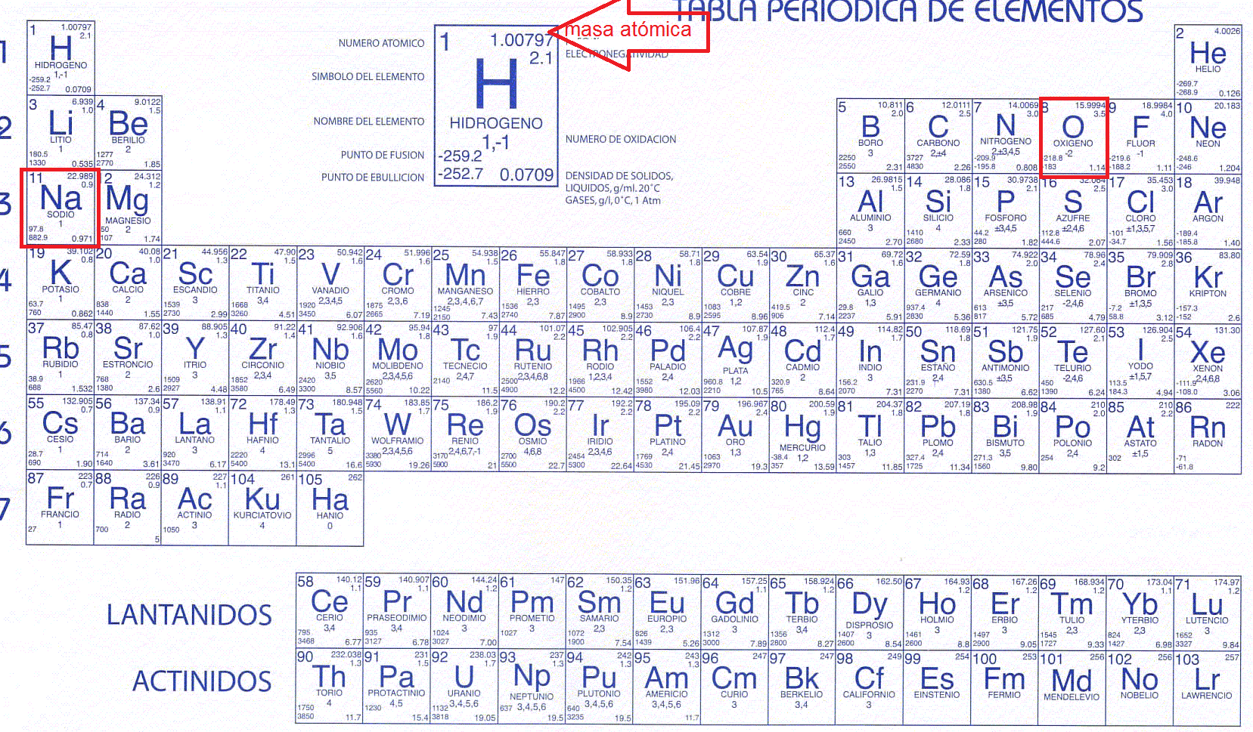 | Por favor realizar ilustración igual la imagen guía. En días pasados me habías pasado esta propuesta
IMG04 | Códigos Shutterstock 209458648 -131075399 | Cuaderno de Estudio | Ilustración | Horizontal | CN_10_12_CO_IMG04_small | 526 x 370 px | CN_10_12_CO_IMG04_zoom | 800 x 600 px |  | Por favor realizar montaje igual a la imagen guía
IMG05 | Ver descripción y observaciones | Cuaderno de Estudio | Ilustración | Horizontal | CN_10_12_CO_IMG05_small | 526 x 370 px | CN_10_12_CO_IMG05_zoom | 800 x 600 px |  | Por favor realizar ilustración igual a la imagen guía
IMG06 | Ver descripción y observaciones | Cuaderno de Estudio | Ilustración | Horizontal | CN_10_12_CO_IMG06_small | 526 x 370 px | CN_10_12_CO_IMG06_zoom | 800 x 600 px |  | Por favor realizar ilustración igual a la imagen guía
IMG07 | Ver descripción y observaciones | Cuaderno de Estudio | Ilustración | Horizontal | CN_10_12_CO_IMG07_small | 526 x 370 px | CN_10_12_CO_IMG07_zoom | 800 x 600 px |  | Por favor realizar ilustración igual a la imagen guía
IMG08 | Código shutterstock 195046295 | Cuaderno de Estudio | Fotografía | Horizontal | CN_10_12_CO_IMG08_small | 526 x 370 px | CN_10_12_CO_IMG08_zoom | 800 x 600 px | 
IMG09 | Ver descripción y observaciones | Cuaderno de Estudio | Ilustración | Horizontal | CN_10_12_CO_IMG09_small | 526 x 370 px | CN_10_12_CO_IMG09_zoom | 800 x 600 px |  | For favor realizar ilustración igual a la imagen guía.

